구조
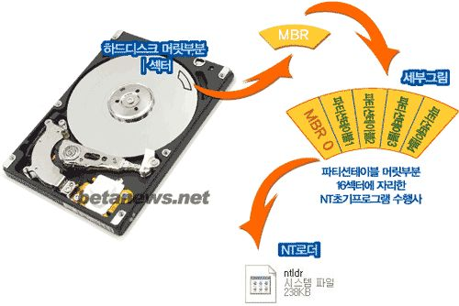

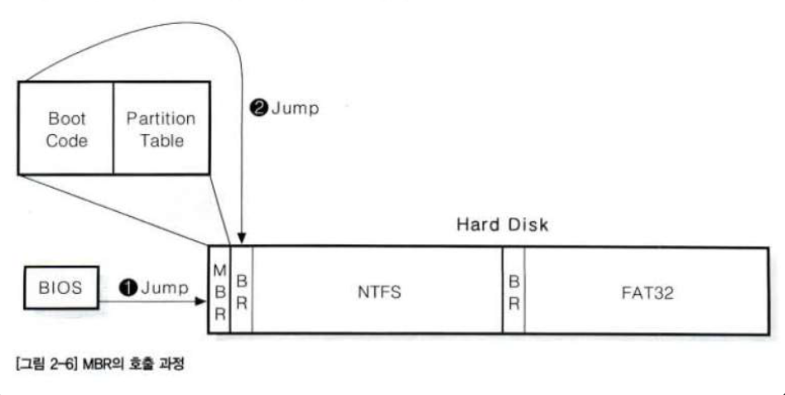

 | GPT 구조

FAT32 구조

 |  | NTFS 기본 구조

Data 영역
Master File Table
Boot Record

Reserved Area

Boot
Record
Sector
FSINFO
Boot Record
Backup

0
1
2
3
4
5
6
7
8
…

Main
Boot
Region
Backup
Boot
Region
FAT
Region
DATA
Region

sector 0
sector 1
sector 2
sector 3
sector 4
sector 5
sector 6
sector 7
sector 8
sector 9
sector 10
sector 11
Boot Sector
Extended Boot Sectors
OEM Parameter
Record
Reserved Sector
HASH Sector

Boot Sector : BIOS Parameter Block (BPB), 부트 코드, 시그니처
Extended Boot Sectors : 추가적인 부트 코드, 대용량 부트 프로그램
OEM Parameter Record : 공장에서 매체 제조사에 의해 기록된 내용
Reserved Sector : 현재 정의되어 있지 않음
HASH Checksum Sector : 이전 11 섹터에 대한 체크섬 값

GPT Partition Entry
 | 0x00 | 0x01 | 0x02 | 0x03 | 0x04 | 0x05 | 0x06 | 0x07 | 0x08 | 0x09 | 0xA | 0xB | 0xC | 0xD | 0xE | 0xF
0x00 | Partition Type GUID - 파티션 타입을 표현하는 고유한 정보 - 파티션의 파일 시스템과 사용하는 운영체제 및 서비스 정보를 확인 가능
0x10 | Unique Partition GUID - 파티션마다 할당하는 고유한 값을 저장 |  |  |  |  |  |  |  |  |  |  |  |  |  |  |  | MountedDevices 값형식 DMIO:IO: GPT Partition GUID
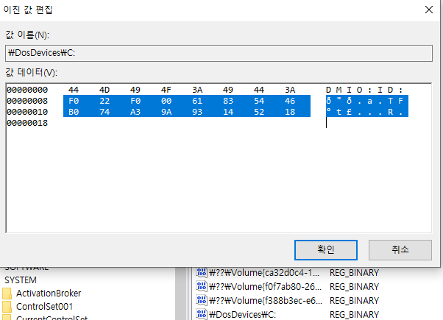
0x20 | First LBA - 파티션의 시작 주소 - Little Endian 방식 |  |  |  |  |  |  |  | Last LBA - 파티션의 끝 주소 - Little Endian 방식
0x30 | Attribute Flags - 파티션의 속성을 나타내는 값 |  |  |  |  |  |  |  | Partition Name
0x40 | Partition Name - 파일 시스템 이름 - UTF-16(LE) code 사용
0x50
0x60
0x70
0x80
0x90
0xA0
0xB0
0xC0
0xD0
0xE0
0xF0
0x100
0x110
0x120
0x130
0x140
0x150
0x160
0x170
0x180
0x190
0x1A0
0x1B0
0x1C0
0x1D0
0x1E0
0x1F0

Bit | 설명
0 | System Partition(Disk Partitioning Utilities는 파티션을 그대로 보존해야함)
2 | Legacy BIOS bootable(구 바이오스 부팅 방식)
60 | Read-Only
62 | Hidden
63 | Do not Automount

